8122
采购单
采购方：梦创公司 |  |  |  |  | 供货方：上海汭珩包装科技有限公司
 |  |  |  |  | 上海市闵行区兴梅路485号1213室
 |  |  |  |  | Alice 13764005563
款号 | PO | 产品型号 | 参考图片 | 颜色 | 尺寸 | 订购数量 | 中包装量 | 实际订单数量
E8122A8 | 1536398 | 卡头 |  | KR1 - KARMA |  | 15 |  | 10
E8122A8 | 1536399 |  |  | KR1 - KARMA |  | 55 |  | 50
E8122A8 | 1536401 |  |  | KR1 - KARMA |  | 15 |  | 10
E8122A8 | 1536402 |  |  | KR1 - KARMA |  | 15 |  | 10
E8122A8 | 1536403 |  |  | KR1 - KARMA |  | 15 |  | 10
E8122A8 | 1536404 |  |  | KR1 - KARMA |  | 15 |  | 10
E8122A8 | 1536405 |  |  | KR1 - KARMA |  | 15 |  | 10
E8122A8 | 1536406 |  |  | KR1 - KARMA |  | 10 |  | 5
E8122A8 | 1536407 |  |  | KR1 - KARMA |  | 10 |  | 5
E8122A8 | 1536408 |  |  | KR1 - KARMA |  | 20 |  | 15
E8122A8 | 1536409 |  |  | KR1 - KARMA |  | 20 |  | 15
E8122A8 | 1536410 |  |  | KR1 - KARMA |  | 20 |  | 15
E8122A8 | 1536400 |  |  | KR1 - KARMA |  | 360 |  | 350
E8122A8 | 1536398 | 价格标签 | 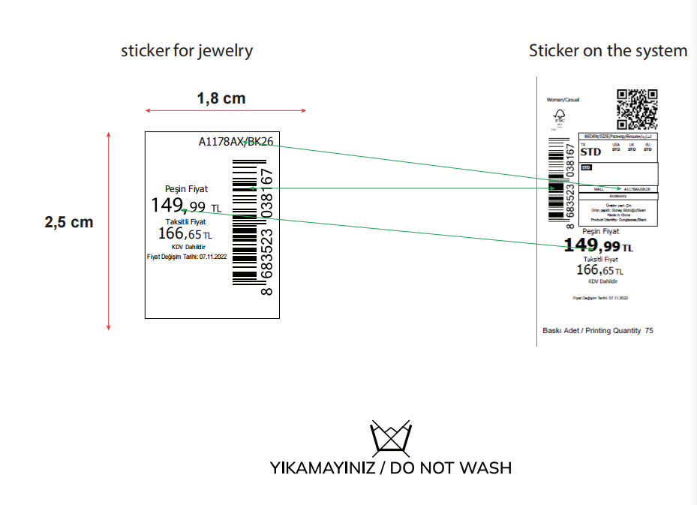 | KR1 - KARMA | 1.8*2.5cm | 15 |  | 10
E8122A8 | 1536399 |  |  | KR1 - KARMA |  | 55 |  | 50
E8122A8 | 1536401 |  |  | KR1 - KARMA |  | 15 |  | 10
E8122A8 | 1536402 |  |  | KR1 - KARMA |  | 15 |  | 10
E8122A8 | 1536403 |  |  | KR1 - KARMA |  | 15 |  | 10
E8122A8 | 1536404 |  |  | KR1 - KARMA |  | 15 |  | 10
E8122A8 | 1536405 |  |  | KR1 - KARMA |  | 15 |  | 10
E8122A8 | 1536406 |  |  | KR1 - KARMA |  | 10 |  | 5
E8122A8 | 1536407 |  |  | KR1 - KARMA |  | 10 |  | 5
E8122A8 | 1536408 |  |  | KR1 - KARMA |  | 20 |  | 15
E8122A8 | 1536409 |  |  | KR1 - KARMA |  | 20 |  | 15
E8122A8 | 1536410 |  |  | KR1 - KARMA |  | 20 |  | 15
E8122A8 | 1536400 |  |  | KR1 - KARMA |  | 370 |  | 350
E8122A8 | 1536398 | 中包贴 | 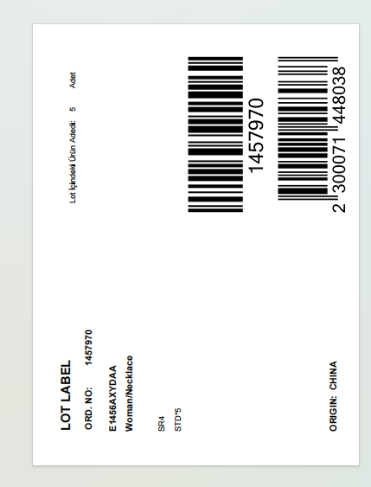 | KR1 - KARMA | 10*13.5cm | 4 | 5 | 10
E8122A8 | 1536399 |  |  | KR1 - KARMA |  | 12 | 5 | 50
E8122A8 | 1536401 |  |  | KR1 - KARMA |  | 4 | 5 | 10
E8122A8 | 1536402 |  |  | KR1 - KARMA |  | 4 | 5 | 10
E8122A8 | 1536403 |  |  | KR1 - KARMA |  | 4 | 5 | 10
E8122A8 | 1536404 |  |  | KR1 - KARMA |  | 4 | 5 | 10
E8122A8 | 1536405 |  |  | KR1 - KARMA |  | 4 | 5 | 10
E8122A8 | 1536406 |  |  | KR1 - KARMA |  | 3 | 5 | 5
E8122A8 | 1536407 |  |  | KR1 - KARMA |  | 3 | 5 | 5
E8122A8 | 1536408 |  |  | KR1 - KARMA |  | 5 | 5 | 15
E8122A8 | 1536409 |  |  | KR1 - KARMA |  | 5 | 5 | 15
E8122A8 | 1536410 |  |  | KR1 - KARMA |  | 5 | 5 | 15
E8122A8 | 1536400 |  |  | KR1 - KARMA |  | 75 | 5 | 350

